Sheet3
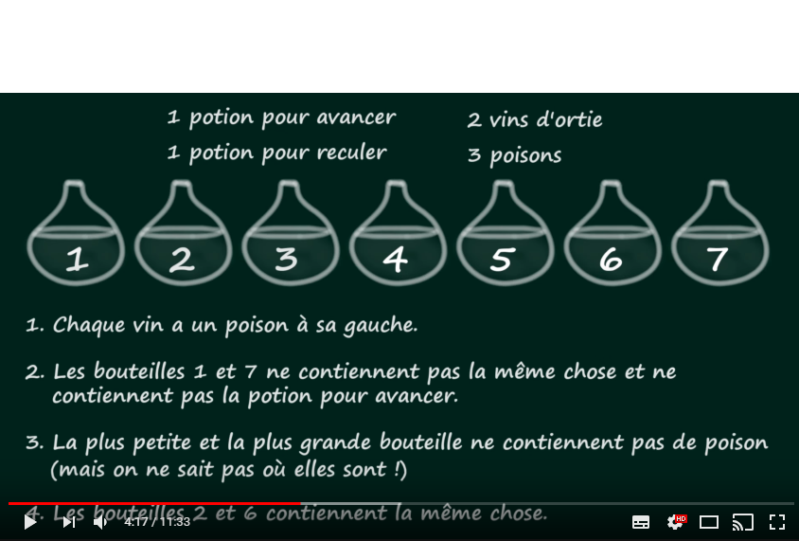
 |  | 1 | 2 | 3 | 4 | 5 | 6 | 7
1 | a | 0 | 0 |  |  |  | 0 | 0 | 0
1 | r |  | 0 |  |  |  | 0 |  | 0
2 | v | 0 |  |  |  |  |  |  | 0
3 | p |  |  |  |  |  |  |  | 0
 | estimé | p | v |  |  | p | v | p
 |  |  | "=6" |  |  |  | "=2"

 |  | 1 | 2 | 3 | 4 | 5 | 6 | 7
1 | a | 0 | 0 |  |  |  | 0 | 0
1 | r | 0 | 0 |  |  |  | 0 | 1
2 | v | 0 |  |  |  |  |  | 0
3 | p | 1 |  |  |  | 1 |  | 0
 | estimé | p | v |  |  | p | v | r
 |  |  | "=6" |  |  |  | "=2"

